Sheet1
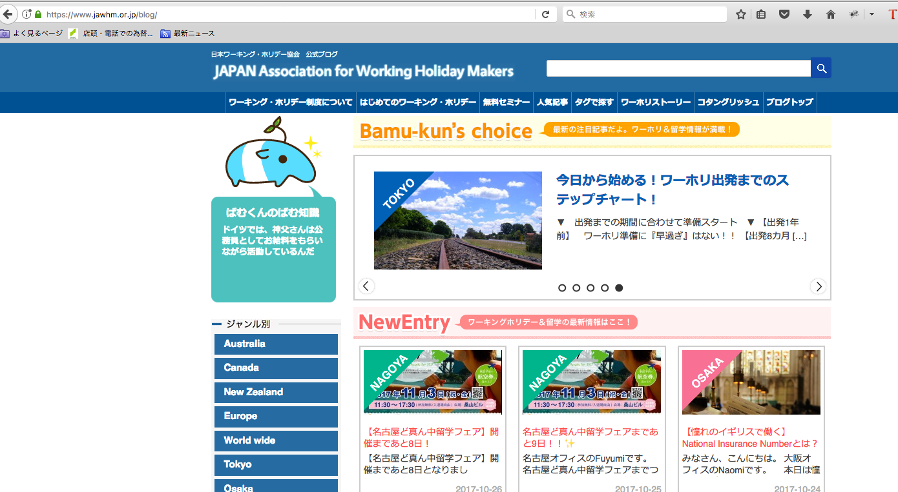

表示内容を変更する方法を教えてください。

